C6 CCRC
标识标牌清单表（C6 CCRC）
序号 | 项目 | 物料名称 | 参考图例（仅供示意） | 参考尺寸（mm） （详见图纸） | 工艺 （详见图纸） | 数量 | 单位 | 单价（税前） | 总价（税前） | 备注
园区标识
1 | EIA | 园区入口形象标识 | 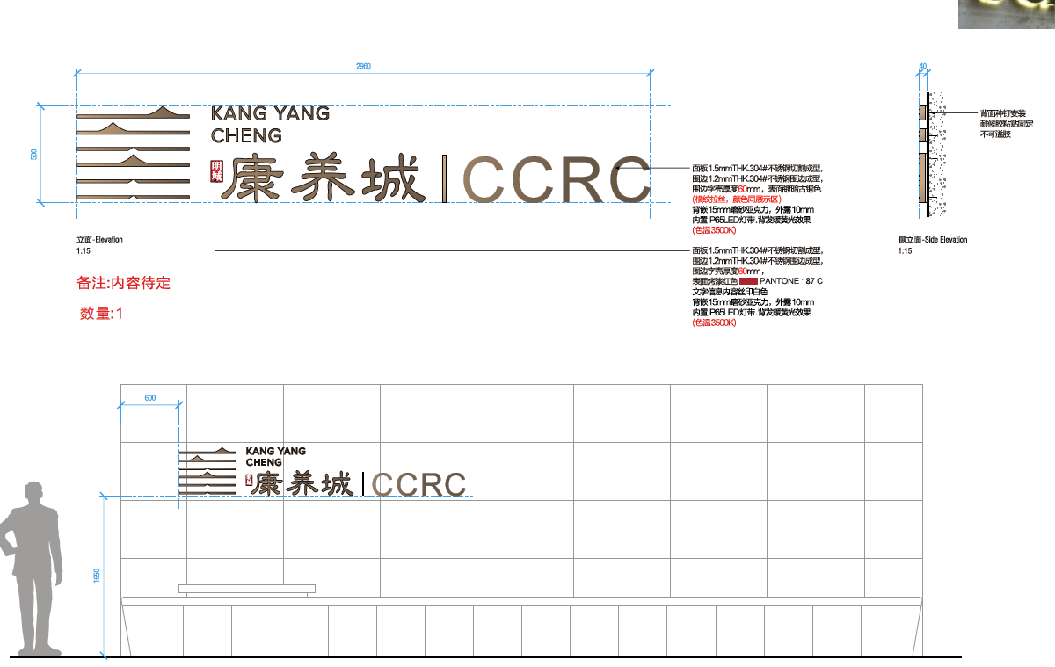 | 1797*500*40 | 面板1.5mmTHK.304#不锈钢切割成型， 围边1.2mmTHK.304#不锈钢围边成型， 围边字壳厚度60mm，表面镀暗古铜色 (横纹拉丝，颜色同展示区) 背嵌15mm磨砂亚克力，外露10mm 内置IP65LED灯带.背发暖黄光效果 (色温3500K 表面烤漆红色 文字信息内容丝印白色 背面种钉安装耐候胶粘贴固定 不可溢胶 | 1 | 块 | 3000 | 3000 | 根据项目名称再调整内容
2 | EA | 园区总平面图 | 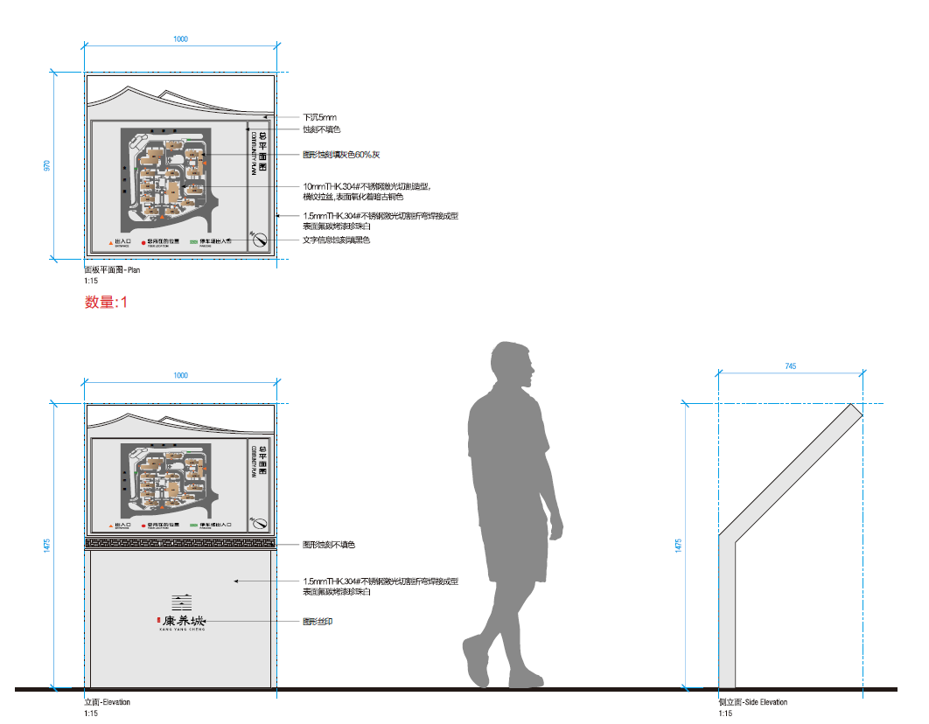 | 1475*1000*745 | 下沉5mm 蚀刻不填色 图形蚀刻填黑色 10mmTHK.304#不锈钢激光切割造型， 横纹拉丝,表面氧化着暗古铜色 1.5mmTHK.304#不锈钢激光切割折弯焊接成型 表面氟碳烤漆珍珠白 文字信息蚀刻填黑色 图形蚀刻不填色 | 1 | 块 | 3500 | 3500
3 | EB | 多向索引标识 | 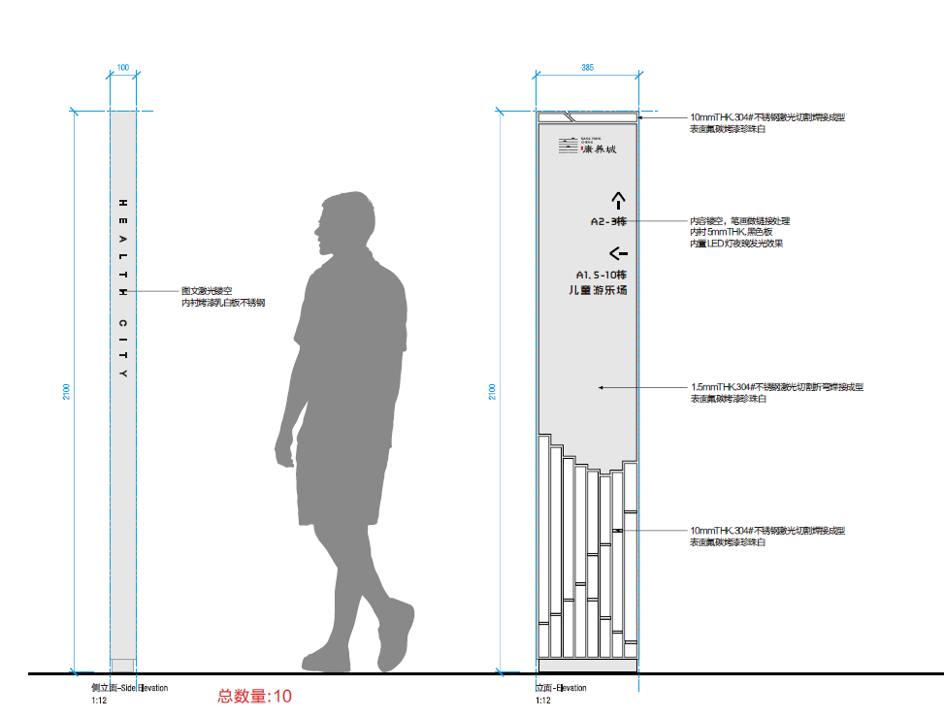 | 2100*100*385 | 10mmTHK.304#不锈钢激光切割焊接成型 表面氟碳烤漆珍珠白 内容镂空，笔画做链接处理 内衬5mmTHK.黑色板 内置LED灯夜晚发光效果 1.5mmTHK.304#不锈钢激光切割折弯焊接成型 表面氟碳烤漆珍珠白 | 3 | 块 | 3500 | 10500
4 | EO | 地库出口人行提示标识 | 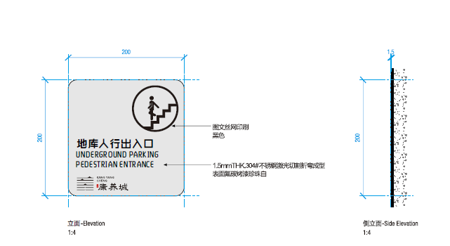 | 200*200*1.5 | 图文丝网印刷 黑色 1.5mmTHK.304#不锈钢切割成型 表面氟碳烤漆珍珠白 | 2 | 块 | 40 | 80
5 | EP | 草坪温馨提示标识 | 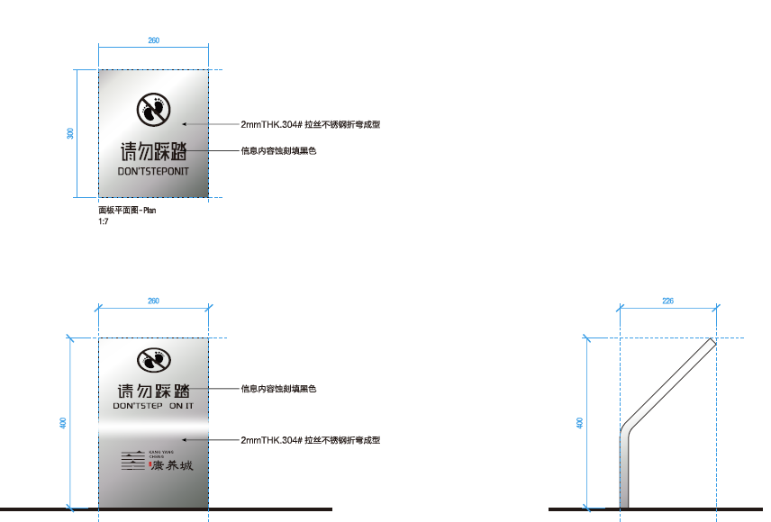 | 400*226*260 | 2mmTHK.304#拉丝不锈钢折弯成型 信息内容蚀刻填黑色 | 5 | 块 | 330 | 1650
6 | EQ | 提示标识 | 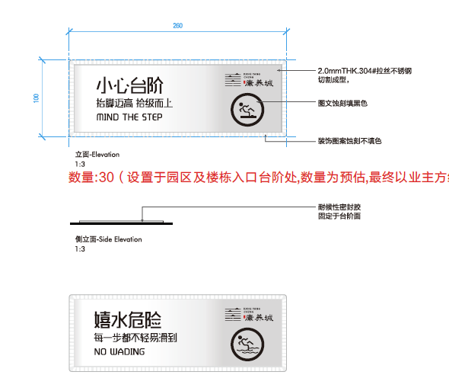 | 260*100*2 | 2.0 mmTHK.304#拉丝不锈钢 切割成型， 图文蚀刻填黑色 装饰图案蚀刻不填色 耐候性密封胶 固定于台阶面 | 16 | 块 | 40 | 640
7 | ET | 请勿攀爬标识 |  | 260*100*2 | 开孔安装固定 2.0 mmTHK.304#拉丝不锈钢 切割成型， 图文蚀刻填黑色 装饰图案蚀刻不填色 耐候性密封胶 固定于台阶面 | 10 | 块 | 35 | 350
8 | EV | 无障碍通道标识 |  | 200*240*1.5 | 开孔安装固定 1.5mmTHK.304#不锈钢切割制作成型 表面氟碳烤漆珍珠白 图文丝网印刷 黑色 耐候性密封胶粘贴于安装面 | 12 | 块 | 40 | 480
楼宇及室内部分标识
9 | BA | 楼栋牌 |  | 1280*800*60 | 围边1.2mmTHK.304#不锈钢围边成型， 面板1.5mmTHK.304#不锈钢围边成型， 字壳厚度60mm 竖纹拉丝， 表面镀古铜效果（同展示区） 背面化学锚栓安装于安装面 四边耐候性密封胶固定 不可溢胶 | 16 | 块 | 1400 | 22400
10 | BB | 单元牌 |  | 400*400*20 | 1.5mmTHK.304#不锈钢切割折弯成型， 横纹拉丝，表面氧化着色（同展示区） LOGO蚀刻填色 内凹5mm 5mmTHK.304#不锈钢切割成型， 横纹拉丝，表面氧化着色（同展示区） 背面种钉安装于安装面 四边耐候性密封胶固定 不可溢胶 | 8 | 块 | 240 | 1920
11 | BC | 电梯厅楼层牌 | 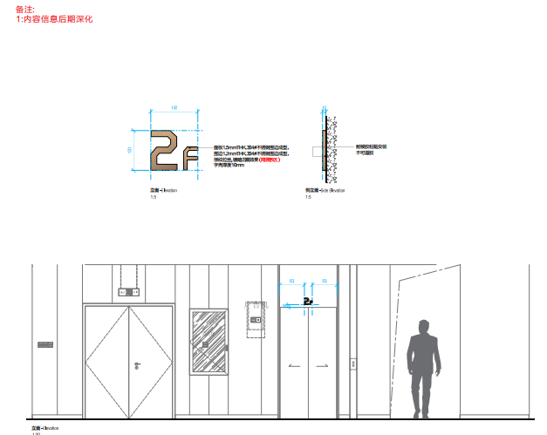 | 120*142*10 | 面板1.5mmTHK.304#不锈钢围边成型， 围边1.2mmTHK.304#不锈钢围边成型， 横纹拉丝,镀暗古铜效果(同展示区) 字壳厚度10mm 耐候胶粘贴安装 不可溢胶 | 57 | 块 | 80 | 4560
12 | BD | 住户门牌 |  | 200*80*5 | 5mmTHK.亚克力板切割成型 表面喷金属漆PANTONE 875 C 内容丝印 耐候胶粘贴安装 不可溢胶 | 323 | 块 | 18 | 5814
13 | BF | 室内公告宣传栏 | 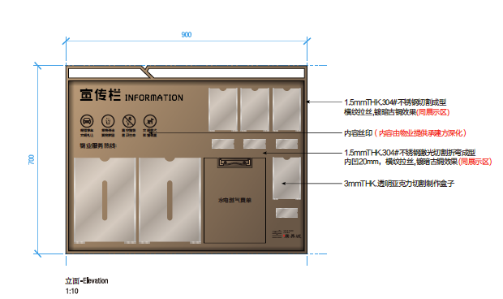 | 900*700*30 | 1.5mmTHK.304#不锈钢切割成型 横纹拉丝,镀暗古铜效果(同展示区) 内容丝网印刷 1.5mmTHK.304#不锈钢激光切割折弯成型 内凹20mm，表面氟碳烤漆珍珠白 3mmTHK.透明亚克力切割制作盒子 背面开葫芦口挂墙安装 四边耐候性密封胶固定 不可溢胶 | 7 | 块 | 700 | 4900
14 | BG | 消防疏散图 | 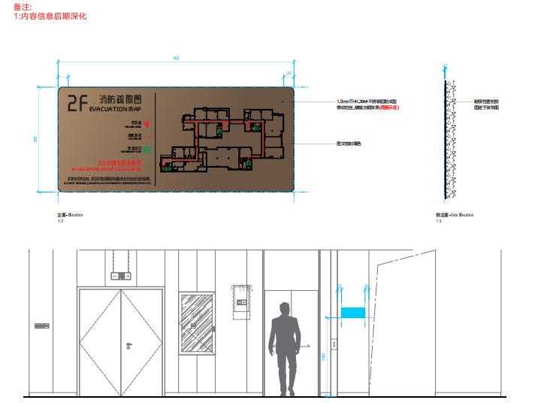 | 450*200*1.5 | 1.5mmTHK.304#不锈钢切割成型 横纹拉丝,镀暗古铜效果(同展示区) 图文蚀刻填色 耐候性密封胶 固定于装饰面 | 62 | 块 | 70 | 4340
15 | BH | 室内果皮箱 | 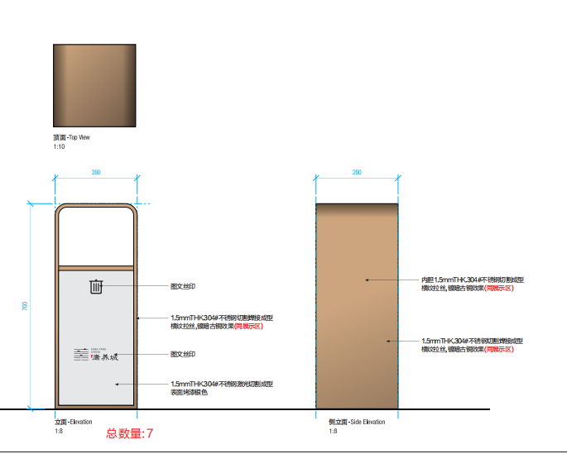 | 700*280*280 | 图文丝印 1.5mmTHK.304#不锈钢切割焊接成型 横纹拉丝,镀暗古铜效果(同展示区) 1.5mmTHK.304#不锈钢激光切割成型 表面烤漆银色 内胆1.5mmTHK.304#不锈钢切割成型 横纹拉丝,镀暗古铜效果(同展示区) | 7 | 个 | 900 | 6300
16 | BJ | 防火门门牌 | 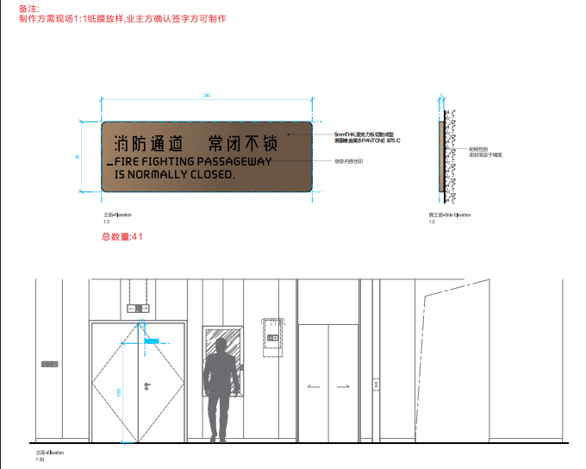 | 240*80*5 | 5mmTHK.亚克力板切割成型 表面喷金属漆PANTONE 875 C 信息内容丝印 耐候胶粘贴安装不可溢胶 | 41 | 块 | 20 | 820
17 | BO | 请勿攀爬警示标识 | 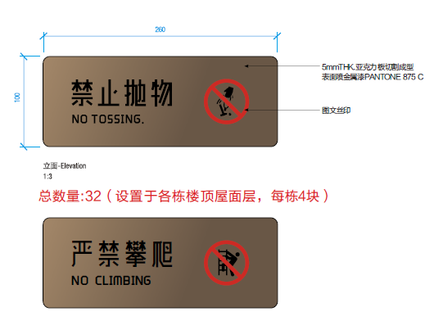 | 260*100*5 | 5mmTHK.亚克力板切割成型 表面喷金属漆PANTONE 875 C 图文丝印 耐候胶粘贴安装不可溢胶 | 56 | 块 | 20 | 1120
18 | BR | 禁止乘梯标识 | 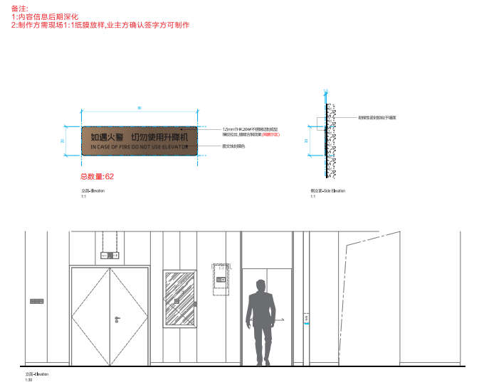 | 80*20*1.5 | 1.5mmHK.304#不锈钢切割成型 横纹拉丝镀暗古铜效果（同展示区） 图文蚀刻填色 耐候胶粘贴安装不可溢胶 | 62 | 块 | 20 | 1240
公寓部分标识
19 | AA | 楼栋牌 |  | 1650*800*60 | 围边1.2mmTHK.304#不锈钢围边成型， 面板1.5mmTHK.304#不锈钢围边成型， 字壳厚度60mm 竖纹拉丝， 表面镀古铜效果（同展示区） 背面化学锚栓安装于安装面 四边耐候性密封胶固定 不可溢胶 | 2 | 块 | 1600 | 3200
20 | AB | 单元牌 |  | 400*400*20 | 1.5mmTHK.304#不锈钢切割折弯成型， 横纹拉丝，表面氧化着色（同展示区） LOGO蚀刻填色 内凹5mm 5mmTHK.304#不锈钢切割成型， 横纹拉丝，表面氧化着色（同展示区） 背面种钉安装于安装面 四边耐候性密封胶固定 不可溢胶 | 3 | 块 | 240 | 720
21 | AC | 电梯厅楼层牌 | 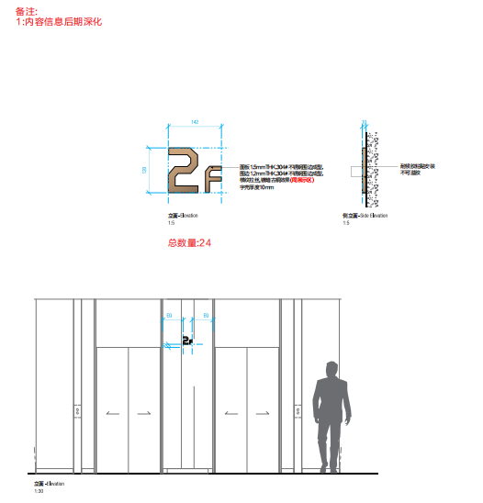 | 120*142*20 | 面板1.5mmTHK.304#不锈钢围边成型， 围边1.2mmTHK.304#不锈钢围边成型， 横纹拉丝,镀暗古铜效果(同展示区) 字壳厚度20mm 耐候胶粘贴安装 不可溢胶 | 26 | 块 | 90 | 2340
22 | AD | 住户门牌 |  | 200*80*5 | 5mmTHK.304#不锈钢切割成型， 横纹拉丝,镀暗古铜效果(同展示区) 耐候胶粘贴安装 不可溢胶 | 108 | 块 | 18 | 1944
23 | AG | 消防疏散图 |  | 450*200*1.5 | 1.5mmTHK.304#不锈钢切割成型 横纹拉丝,镀暗古铜效果(同展示区) 图文蚀刻填色 耐候性密封胶 固定于装饰面 | 24 | 块 | 70 | 1680
24 | AH | 室内果皮箱 |  | 700*280*280 | 图文丝印 1.5mmTHK.304#不锈钢切割焊接成型 横纹拉丝,镀暗古铜效果(同展示区) 1.5mmTHK.304#不锈钢激光切割成型 表面烤漆银色 内胆1.5mmTHK.304#不锈钢切割成型 横纹拉丝,镀暗古铜效果(同展示区) | 2 | 个 | 900 | 1800
25 | AJ | 防火门门牌 | 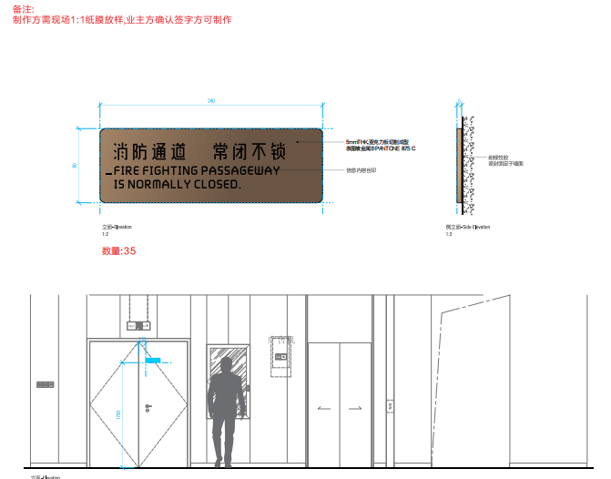 | 240*80*5 | 5mmTHK.亚克力板切割成型 表面喷金属漆PANTONE 875 C 信息内容丝印 耐候胶粘贴安装不可溢胶 | 35 | 块 | 20 | 700
26 | AL | 玻璃入口门推/拉标识 |  | 100*100*1.5 | 1.5mmTHK.304#不锈钢切割成型 横纹拉丝,镀暗古铜效果(同展示区) 图文蚀刻填色 耐候性密封胶 固定于装饰面 | 20 | 块 | 25 | 500
27 | AM | 办公室门牌 |  | 200*200*5 | 5mmTHK.亚克力板切割成型 表面喷金属漆PANTONE 875 C 内容丝网印刷 耐候胶粘贴安装不可溢胶 | 40 | 块 | 25 | 1000
28 | AN | 设备间标识 |  | 80*200*5 | 5mmTHK.亚克力板切割成型 表面喷金属漆PANTONE 875 C 内容丝网印刷 耐候胶粘贴安装不可溢胶 | 34 | 块 | 18 | 612
29 | AO | 请勿攀爬置示标识 | 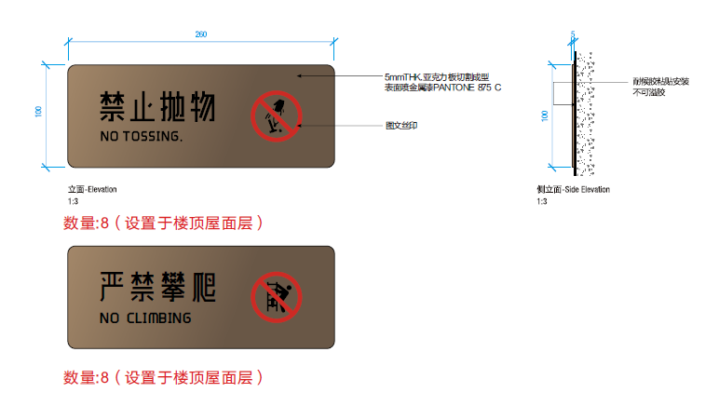 | 260*100*5 | 5mmTHK.亚克力板切割成型 表面喷金属漆PANTONE 875 C 内容丝网印刷 耐候胶粘贴安装不可溢胶 | 16 | 块 | 20 | 320
30 | AP | 禁止乘梯标识 | 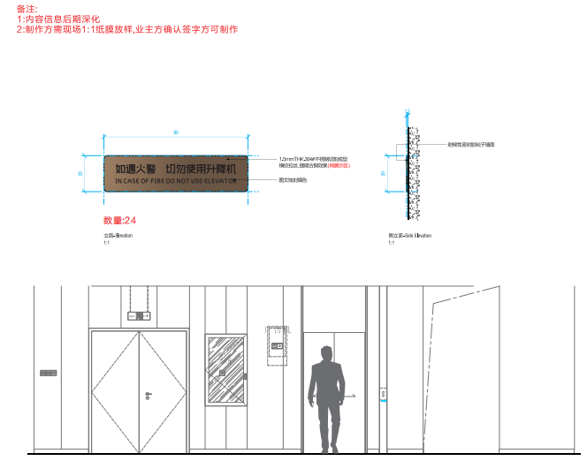 | 80*20*1.5 | 1.5 mmTHK.304#不锈钢切割成型 横纹拉丝，镀暗古铜效果（同展示区） 图文蚀刻填色 耐候胶粘贴安装不可溢胶 | 24 | 块 | 20 | 480
31 | AR | 洗手间标识 | 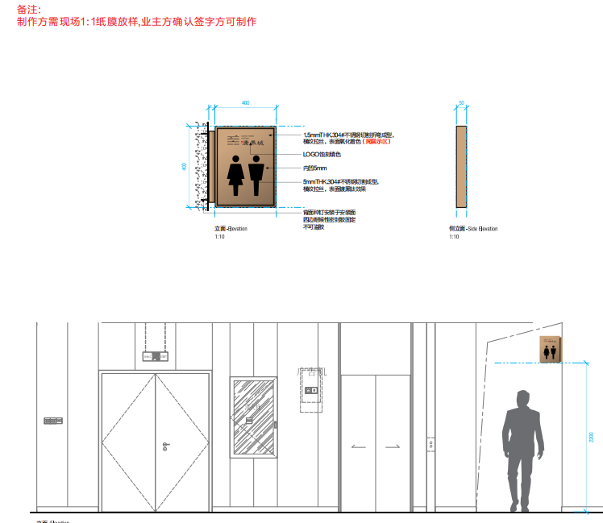 | 400*400*50 | 1.5mmTHK.304#不锈钢切割折弯成型， 横纹拉丝，表面氧化着色（同展示区） LOGO蚀刻填色 内凹5mm 5mmTHK.304#不锈钢切割成型， 横纹拉丝，表面镀黑钛效果 | 2 | 块 | 380 | 760
32 | AS | 男女无障碍标识 | 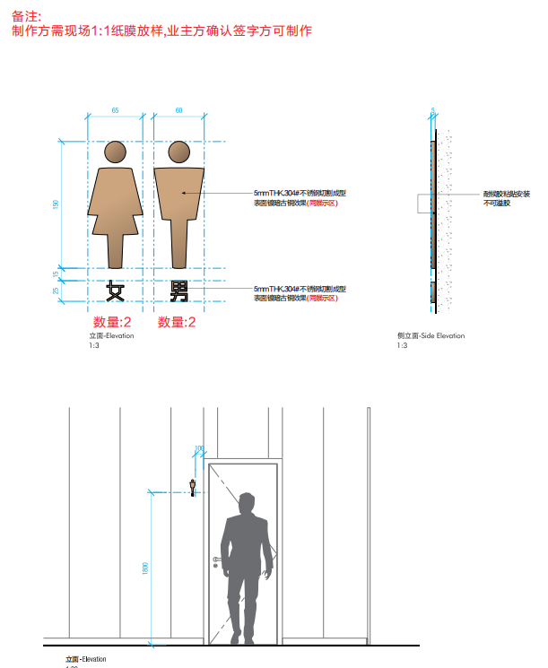 | 见图纸 | 5mmTHK.304#不锈钢切割成型 表面镀暗古铜效果(同展示区) 耐候胶粘贴安装 不可溢胶 | 14 | 块 | 100 | 1400
33 | AT | 站台标识 |  | 1000*300*50 | Ø16*1.5mm不锈钢圆管切割成型 表面镀暗古铜效果(同展示区) 1.5mmTHK.304#不锈钢切割成型 横纹拉丝,镀暗古铜效果(同展示区) 信息内容蚀刻填色 | 10 | 块 | 1300 | 13000
会所部分标识
34 | CC | 电梯厅楼层索引 | 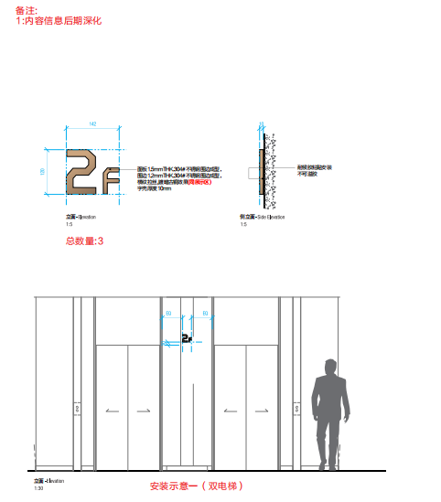 | 142*120*10 | 面板1.5mmTHK.304#不锈钢围边成型， 围边1.2mmTHK.304#不锈钢围边成型， 横纹拉丝,镀暗古铜效果(同展示区) 字壳厚度20mm 耐候胶粘贴安装 不可溢胶 | 4 | 块 | 100 | 400
35 | CD | 房间门牌 | 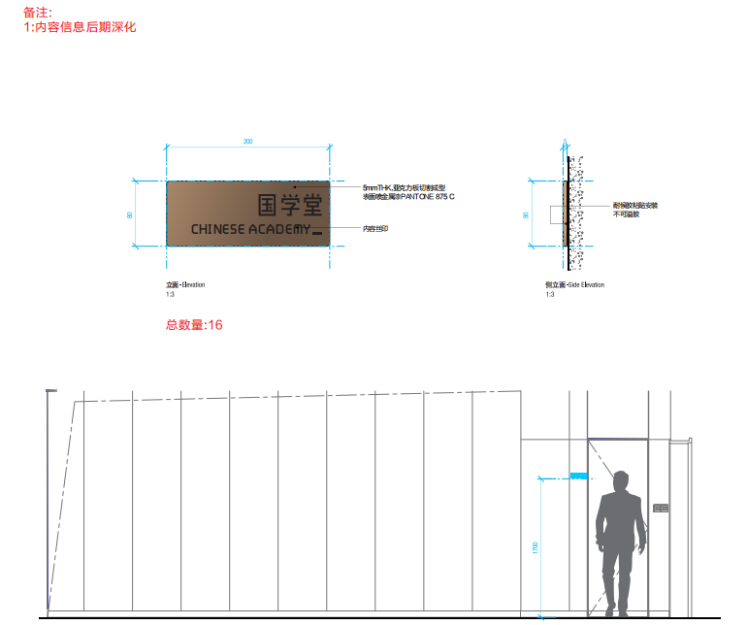 | 200*80*5 | 5mmTHK.亚克力板切割成型 表面喷金属漆PANTONE 875 C 内容丝印 耐候胶粘贴安装不可溢胶 | 16 | 块 | 18 | 288
36 | CE | 温馨提示标识 | 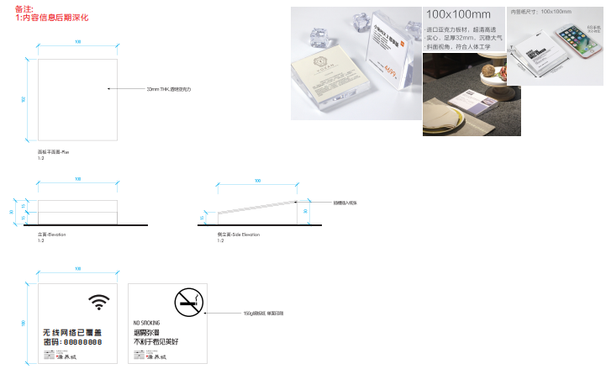 | 100*102*30 | 30mm.THK透明亚克力 插槽插入纸张 | 10 | 块 | 150 | 1500
37 | CG | 消防疏散图 |  | 450*200*1.5 | 1.5mmTHK.304#不锈钢切割成型 横纹拉丝,镀暗古铜效果(同展示区) 图文蚀刻填色 耐候性密封胶 固定于装饰面 | 3 | 块 | 70 | 210
38 | CH | 室内果皮箱 |  | 700*280*280 | 图文丝印 1.5mmTHK.304#不锈钢切割焊接成型 横纹拉丝,镀暗古铜效果(同展示区) 1.5mmTHK.304#不锈钢激光切割成型 表面烤漆银色 内胆1.5mmTHK.304#不锈钢切割成型 横纹拉丝,镀暗古铜效果(同展示区) | 4 | 个 | 900 | 3600
39 | CJ | 防火门门牌 | 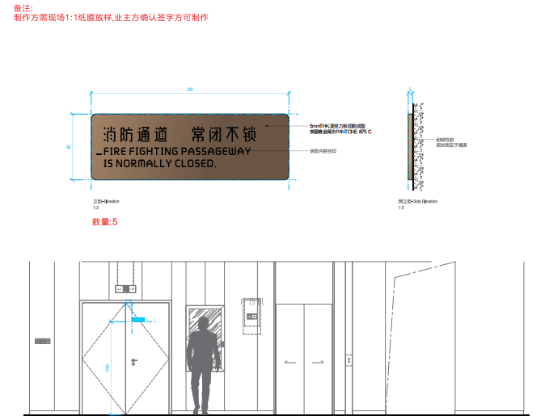 | 240*80*5 | 5mmTHK.亚克力板切割成型 表面喷金属漆PANTONE 875 C 信息内容丝印 耐候胶粘贴安装不可溢胶 | 5 | 块 | 20 | 100
40 | CL | 玻璃入口门推/拉标识 |  | 100*100*1.5 | 1.5mmTHK.304#不锈钢切割成型 横纹拉丝,镀暗古铜效果(同展示区) 图文蚀刻填色 耐候性密封胶 固定于装饰面（数量为块数） | 40 | 块 | 25 | 1000
41 | CN | 设备间标识 |  | 80*200*5 | 5mmTHK.亚克力板切割成型 表面喷金属漆PANTONE 875 C 内容丝网印刷 耐候胶粘贴安装不可溢胶 | 11 | 块 | 18 | 198
42 | CQ | 小心台阶标识 | 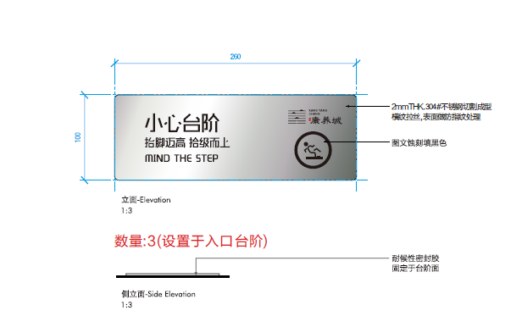 | 260*100*2 | 2.0 mmTHK.304#拉丝不锈钢 切割成型，表面做防指纹处理 图文蚀刻填黑色 耐候性密封胶 固定于台阶面 | 3 | 块 | 35 | 105
43 | CR | 洗手间标识 |  | 400*400*50 | 1.5mmTHK.304#不锈钢切割折弯成型， 横纹拉丝，表面氧化着色（同展示区） LOGO蚀刻填色 内凹5mm 5mmTHK.304#不锈钢切割成型， 横纹拉丝，表面镀黑钛效果 | 3 | 块 | 380 | 1140
44 | CS | 男女洗手间标识 | 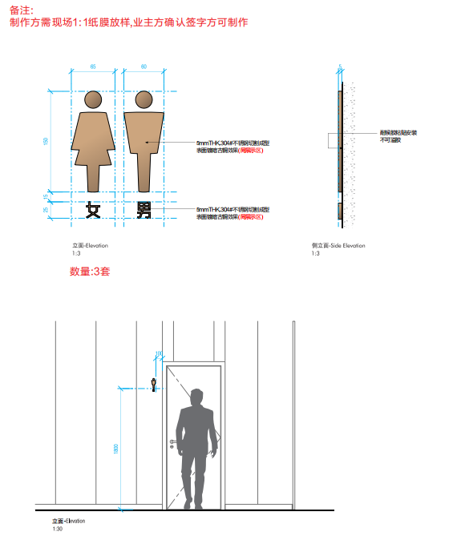 | 见图纸 | 5mmTHK.304#不锈钢切割成型 表面镀暗古铜效果(同展示区) 耐候胶粘贴安装 不可溢胶 | 6 | 块 | 100 | 600
45 | CU | 禁止乘梯标识 | 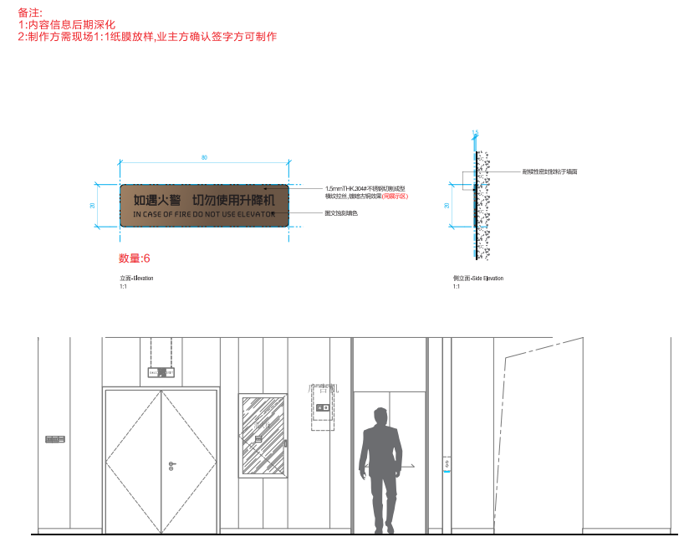 | 80*20*1.5 | 1.5 mmTHK.304#不锈钢切割成型 横纹拉丝，镀暗古铜效果（同展示区） 图文蚀刻填色 耐候胶粘贴安装不可溢胶 | 4 | 块 | 20 | 80
不含税合计 |  |  |  |  |  |  |  | / | 113291
备注：表中单价、总价均为税前价格，以上单价包含制作、预埋、安装、运输、维护、管理费及利润等除税金外一切费用。

C6 高层
标识标牌清单表（C6地块高层）
序号 | 项目 | 物料名称 | 参考图例（仅供示意） | 参考尺寸（mm） （详见图纸） | 工艺 （详见图纸） | 数量 | 单位 | 单价(税前) | 总价（税前） | 备注
园区标识
1 | EA | 园区总平面图 | 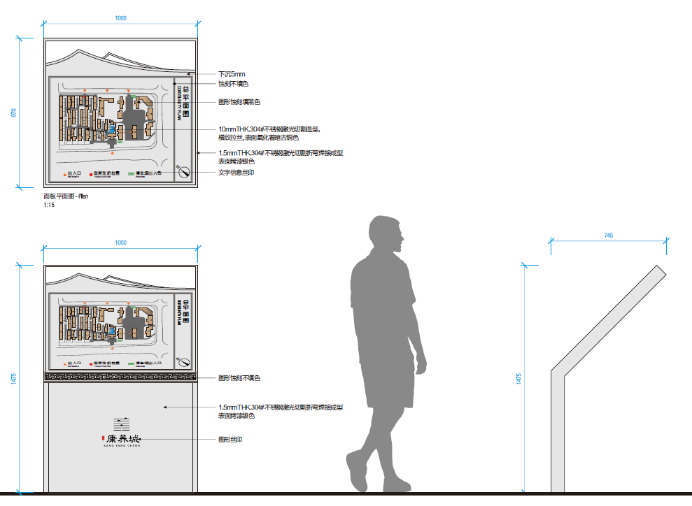 | 1475*1000*745 | 下沉5mm 蚀刻不填色 图形蚀刻填黑色 10mmTHK.304#不锈钢激光切割造型， 横纹拉丝,表面氧化着暗古铜色 1.5mmTHK.304#不锈钢激光切割折弯焊接成型 表面氟碳烤漆银白 文字信息丝印 图形蚀刻不填色 | 1 | 块 | 3500 | 3500
2 | EB | 多向索引标识 | 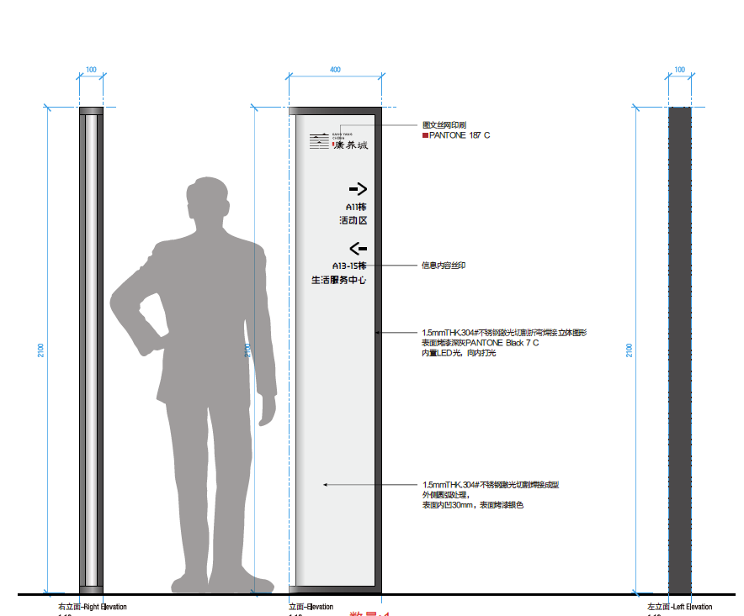 | 2100*400*100 | 图文丝网印刷 ■PANTONE187C 信息内容丝印 1.5mmHK304#不锈钢激光切折弯焊接立体图形 表面烤漆深灰PANTONE Black7C 内置①光，向内打光 15 mmTHK.304#不锈钢微光切割焊接成型 外侧圆处理， 表面内凹30mm,表面烤漆银色 | 1 | 块 | 3800 | 3800
3 | EE | 公告宣传栏 | 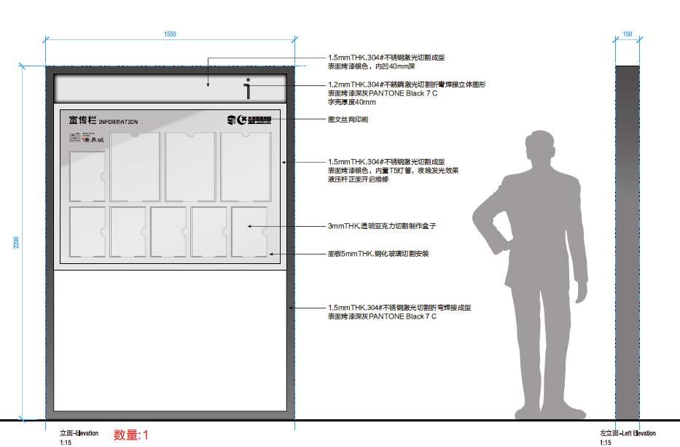 | 2200*1370*120 | 1.5mmTHK.304#不锈钢激光切割成型，表面烤漆银色，内凹40mm深； 1.2mmTHK.304#不锈钢激光切割折弯焊接立体图形 表面烤漆深灰PANTONE Black 7 C 图文丝网印刷 1.5mmTHK.304#不锈钢激光切割成型 表面烤漆银色，内置T5灯管，夜晚发光效果 液压杆正面开启维修 1.5mmTHK.304#不锈钢激光切割成型 表面烤漆银色，内凹100mm深 3mmTHK.透明亚克力切割制作盒子 面板5mmTHK.钢化玻璃切割安装 1.5mmTHK.304#不锈钢激光切割折弯焊接成型 表面烤漆深灰PANTONE Black 7 C | 1 | 块 | 4200 | 4200
4 | EM | 监控提示牌 | 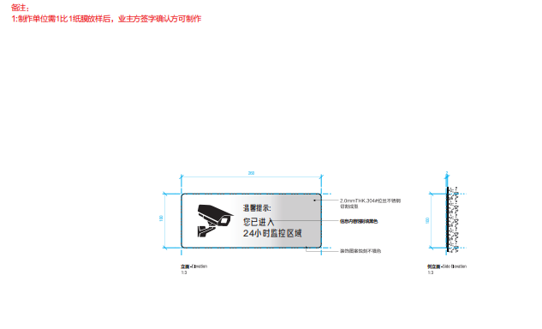 | 260*100*2 | 2.0 mmTHK.304#拉丝不锈钢 切割成型 信息内容蚀刻填黑色 | 2 | 块 | 40 | 80
5 | EP | 草坪温馨提示标识 | 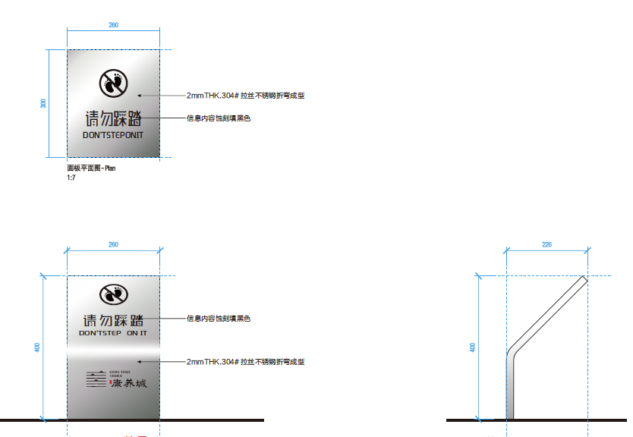 | 400*226*260 | 2mmTHK.304#拉丝不锈钢折弯成型 信息内容蚀刻填黑色 | 4 | 块 | 330 | 1320
6 | EQ | 提示标识 | 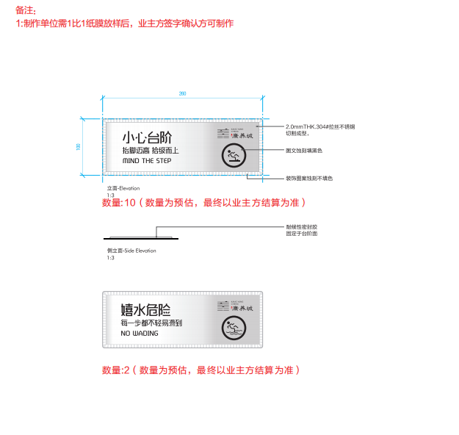 | 260*100*2 | 2.0 mmTHK.304#拉丝不锈钢切割成型， 图文蚀刻填黑色 耐候性密封胶固定于台阶面 | 12 | 块 | 40 | 480
7 | ER | 树铭牌 | 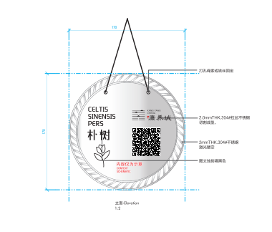 | 170*170*2 | 打孔绳索或铁丝固定 2 mmTHK304#不锈钢切割成型 表面烤漆银色 图文内容UV打印 | 25 | 块 | 35 | 875
8 | EU | 请勿攀爬标识 | 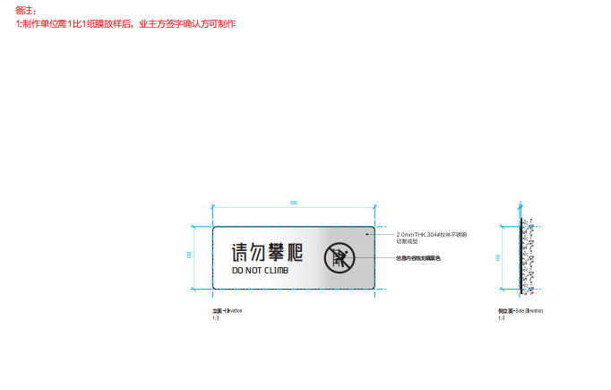 | 260*100*2 | 2.0 mmTHK.304#拉丝不锈钢切割成型， 图文蚀刻填黑色 耐候性密封胶固定于台阶面 | 10 | 块 | 35 | 350
楼宇及室内部分标识
9 | BF | 室内公告宣传栏 |  | 900*700*30 | 1.5mmTHK.304#不锈钢切割成型 横纹拉丝,镀暗古铜效果(同展示区) 内容丝网印刷 3mmTHK.透明亚克力切割制作盒子 1.5mmTHK.304#不锈钢激光切割折弯成型 内凹20mm，表面烤漆深灰PANTONE Black 7 C 背面开葫芦口挂墙安装 四边耐候性密封胶固定 不可溢胶 | 4 | 块 | 700 | 2800
10 | BG | 消防疏散图 | 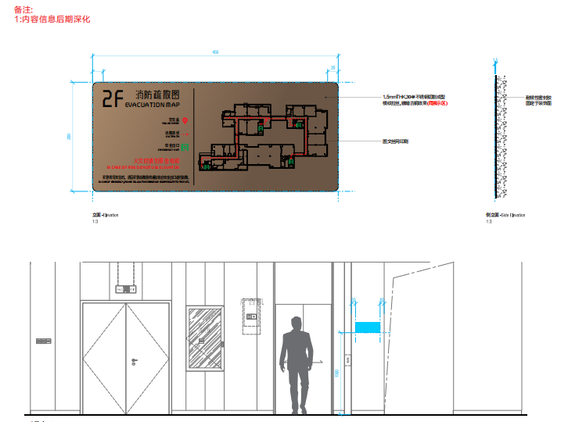 | 450*200*1.5 | 1.5mmTHK.304#不锈钢切割成型 横纹拉丝,镀暗古铜效果(同展示区) 图文蚀刻填色 耐候性密封胶 固定于装饰面 | 228 | 块 | 70 | 15960
11 | BJ | 防火门门牌 | 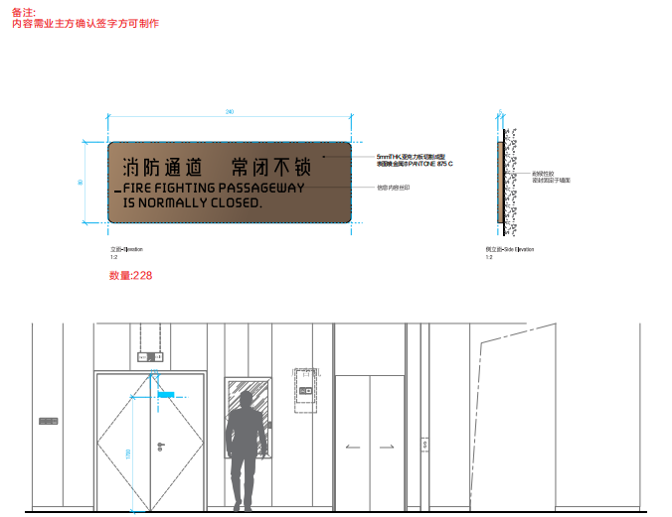 | 240*80*5 | 5mmTHK.亚克力板切割成型 表面喷金属漆PANTONE 875 C 信息内容丝印 耐候胶粘贴安装不可溢胶 | 228 | 块 | 20 | 4560
12 | BK | 玻璃入口防撞标识 | 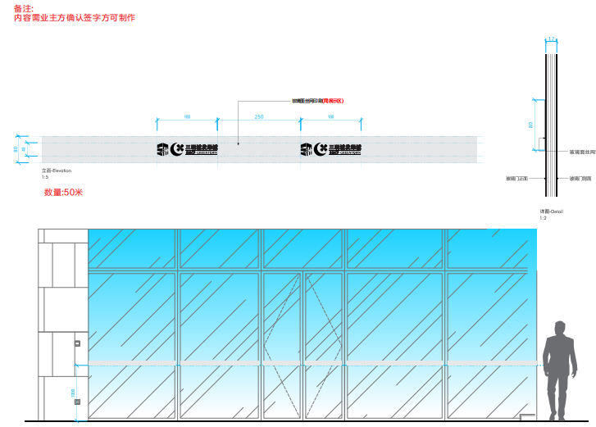 | H80 | 玻璃面丝网印刷(同展示区)（50米） | 50 | 块 | 25 | 1250
13 | BL | 玻璃入口门推/拉标识 |  | 100*100*1.5 | 1.5mmTHK.304#不锈钢切割成型 横纹拉丝,镀暗古铜效果(同展示区) 图文蚀刻填色 耐候性密封胶 固定于装饰面（数量为块数） | 40 | 块 | 25 | 1000
14 | BO | 高空抛物警示标识 | 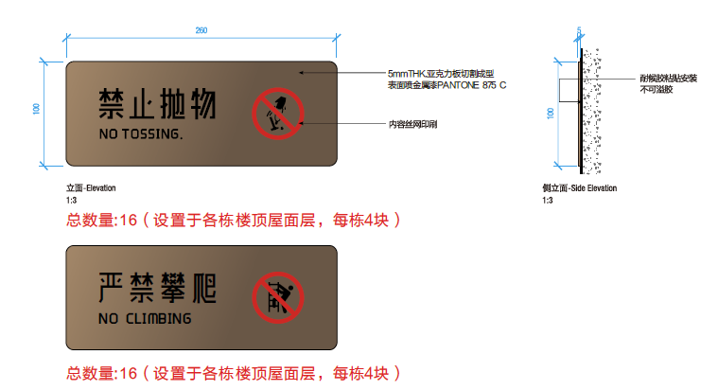 | 260*100*5 | 5mmTHK.亚克力板切割成型 表面喷金属漆PANTONE 875 C 信息内容丝印 耐候胶粘贴安装不可溢胶 | 32 | 块 | 25 | 800
15 | BR | 禁止乘梯标识 | 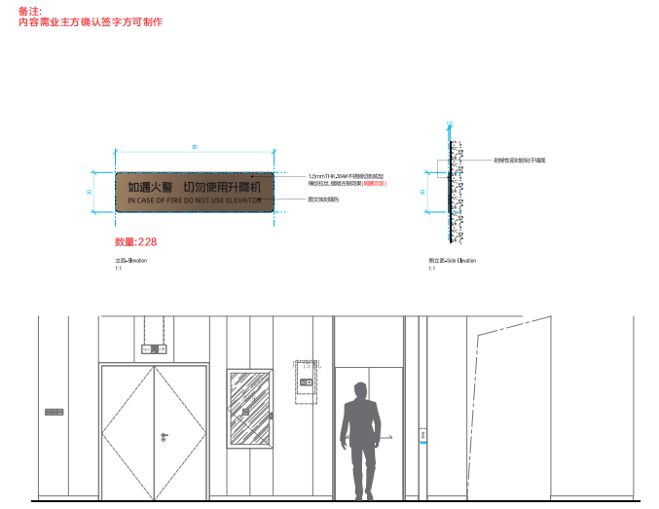 | 80*20*1.5 | 1.5mmHK.304#不锈钢切割成型 横纹拉丝镀暗古铜效果（同展示区） 图文蚀刻填色 耐候胶粘贴安装不可溢胶 | 228 | 块 | 20 | 4560
16 | BS | 禁止电动车进入电梯标识 | 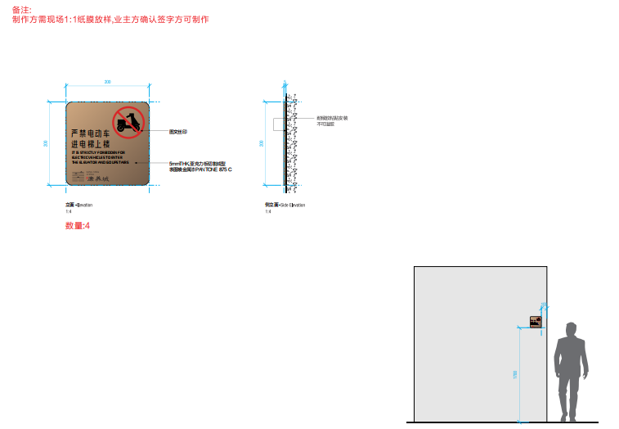 | 200*200*5 | 图文丝印 5mmTHK.亚克力板切割成型 表面喷金属漆PANTONE 875 C 耐候胶粘贴安装不可溢胶 | 4 | 块 | 25 | 100
物业服务中心部分标识
17 | PA | 物业服务中心标识 |  | 450*350*30 | 1.5 mmTHK304#不锈钢切割成型 表面喷金属漆PANTONE875C 内容丝网印刷 1.5 nmTHK304#不锈钢激光切割折弯成型 内凹20mm, 表面喷金属漆PANTONE875C 背面开葫芦口挂墙安装 四边耐候性密封胶固定 不可溢胶 | 1 | 块 | 250 | 250
18 | PB | 物业服务中心索引标识 | 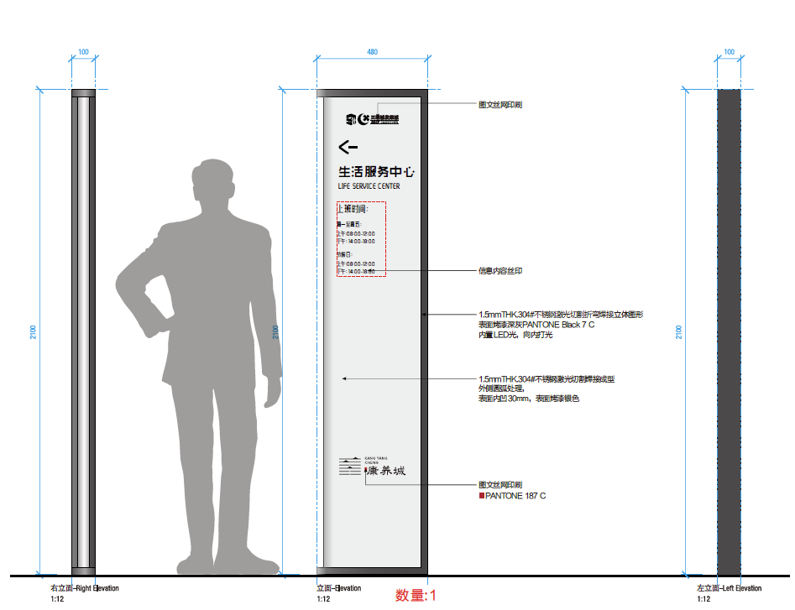 | 2100*100*710 | 1.5mmTHK.304#不锈钢激光切割成型 表面烤漆深灰PANTONE Black 7 C 1.5mmTHK.304#不锈钢激光切割成型 内凹30mm，表面烤漆银色 信息内容丝印 1.5mmTHK.304#不锈钢激光切割折弯焊接立体图形 表面烤漆深灰PANTONE Black 7 C 内置LED光，向内打光 图文丝网印刷 PANTONE 187 C | 1 | 块 | 3500 | 3500
19 | PE | 物业办公室门牌 |  | 220*100*5 | 5mmTHK.亚克力板切割成型 表面烤漆深灰PANTONE 875 C 内容丝网印刷 耐候胶粘贴安装 不可溢胶 | 4 | 块 | 20 | 80
20 | PF | 岗位公示栏 |  | 900*655*30 | 1.5mmTHK.304#不锈钢切割成型 横纹拉丝,镀暗古铜效果(同展示区) 内容丝网印刷 1.5mmTHK.304#不锈钢激光切割折弯成型 内凹20mm，表面氟碳烤漆珍珠白 3mmTHK.透明亚克力切割制作盒子 背面开葫芦口挂墙安装 四边耐候性密封胶固定 不可溢胶 | 1 | 块 | 690 | 690
地下车库导示标识
21 | GA | 地库出入口指引标识 | 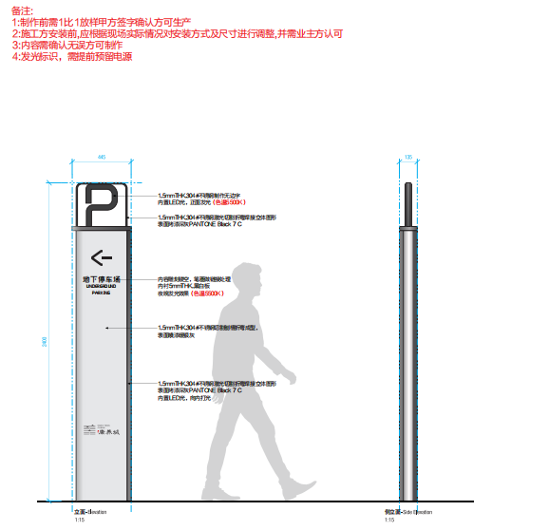 | 2400*445*135 | 1.5mmTHK.304#不锈钢制作无边字 内置LED光，正面发光（色温5500K） 1.5mmTHK.304#不锈钢激光切割折弯焊接立体图形 表面烤漆深灰PANTONE Black 7 C 内容雕刻镂空，笔画做链接处理 内衬5mmTHK.黑白板 夜晚发光效果（色温5500K） 1.5mmTHK.304#不锈钢切割刨槽折弯成型， 表面喷漆暖银灰 1.5mmTHK.304#不锈钢激光切割折弯焊接立体图形 表面烤漆深灰PANTONE Black 7 C 内置LED光，向内打光 | 2 | 块 | 3600 | 7200
22 | GF | 私家车位标识 | 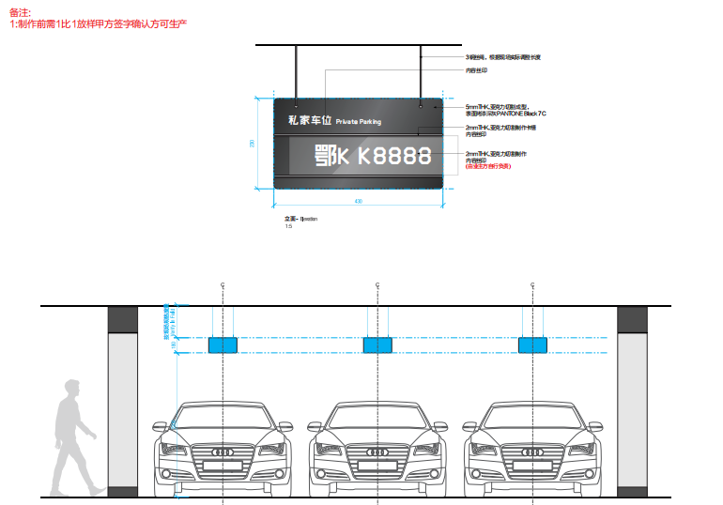 | 430*230*7 | 3钢丝绳，根据现场实际调整长度 内容丝印 5mmTHK.亚克力切割成型， 表面烤漆深灰PANTONE Black 7 C 2mmTHK.亚克力切割制作卡槽 内容丝印 2mmTHK.亚克力切割制作 内容丝印 (由业主方自行负责) | 530 | 块 | 40 | 21200
不含税合计 |  |  |  |  |  |  |  | / | 78555
备注：表中单价、总价均为税前价格，以上单价包含制作、预埋、安装、运输、维护、管理费及利润等除税金外一切费用。

C12
标识标牌清单表（C12）
序号 | 项目 | 物料名称 | 参考图例（仅供示意） | 参考尺寸（mm） （详见图纸） | 工艺 （详见图纸） | 数量 | 单位 | 单价（税前） | 总价（税前） | 备注
园区标识
1 | EB | 总素引标识 | 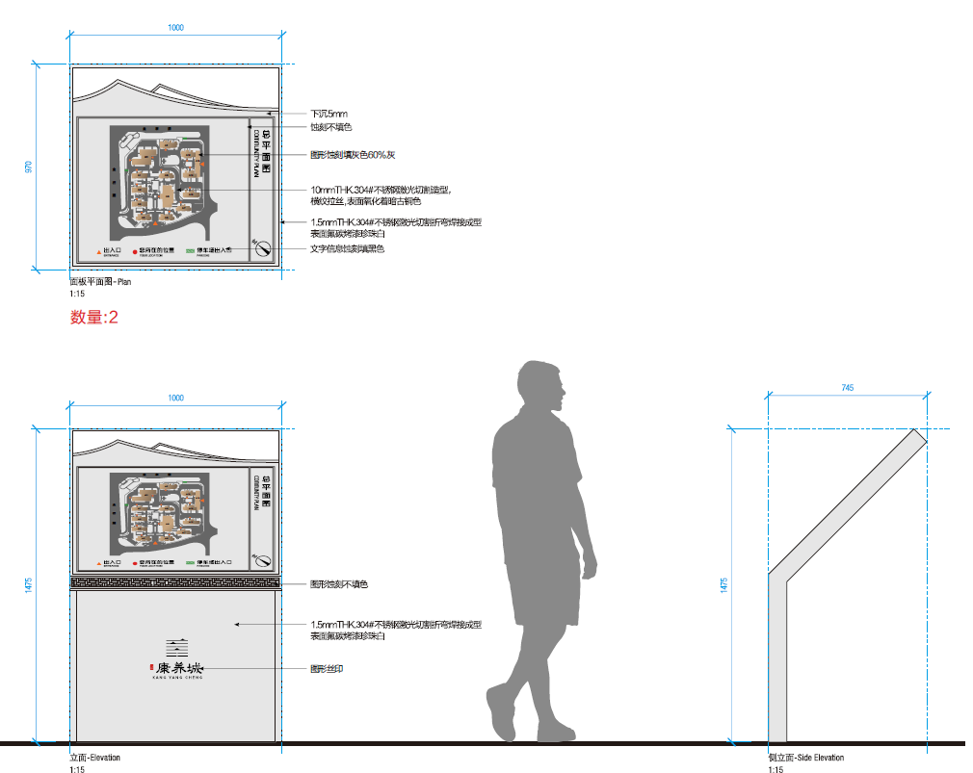 | 1475*1000*745 | 下沉5mm 蚀刻不填色 图形蚀刻填黑色 10mmTHK.304#不锈钢激光切割造型， 横纹拉丝,表面氧化着暗古铜色 1.5mmTHK.304#不锈钢激光切割折弯焊接成型 表面氟碳烤漆珍珠白 文字信息蚀刻填黑色 图形蚀刻不填色 | 2 | 块 | 3500 | 7000
2 | EC | 人行指引标识 | 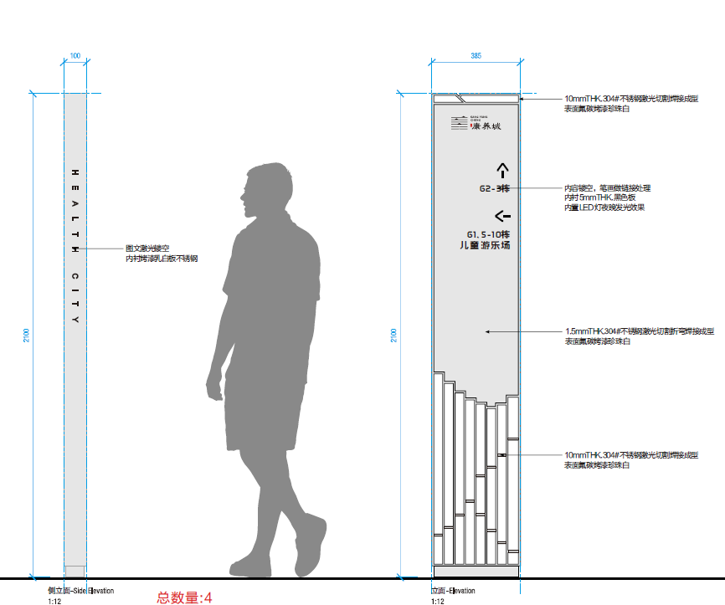 | 2100*100*385 | 10mmTHK.304#不锈钢激光切割焊接成型 表面氟碳烤漆珍珠白 内容镂空，笔画做链接处理 内衬5mmTHK.黑色板 内置LED灯夜晚发光效果 1.5mmTHK.304#不锈钢激光切割折弯焊接成型 表面氟碳烤漆珍珠白 | 2 | 块 | 3500 | 7000
3 | EH | 草坪温馨提示 | 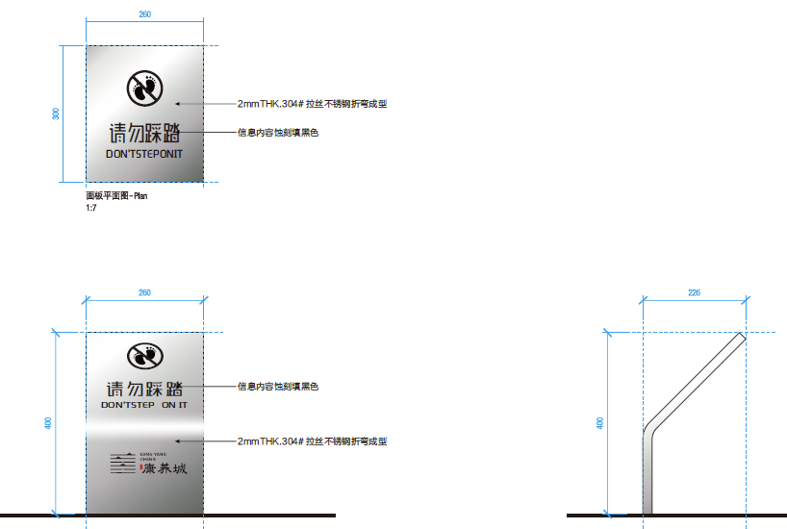 | 400*226*260 | 2mmTHK.304#拉丝不锈钢折弯成型 信息内容蚀刻填黑色 | 2 | 块 | 330 | 660
4 | EJ | 提示标识 | 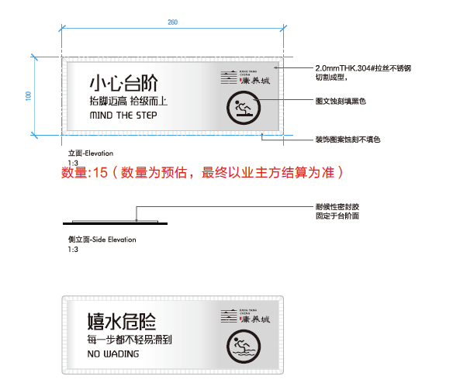 | 260*100*2 | 2.0 mmTHK.304#拉丝不锈钢 切割成型， 图文蚀刻填黑色 装饰图案蚀刻不填色 耐候性密封胶 固定于台阶面 | 21 | 块 | 40 | 840
5 | EK | 水深提示标识 | 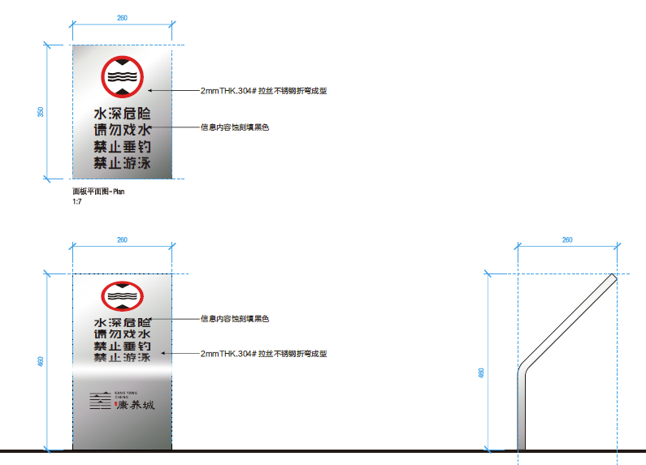 | 460*260*260 | 2mmTHK.304#拉丝不锈钢折弯成型 信息内容蚀刻填黑色 | 4 | 块 | 400 | 1600
6 | EM | 树铭牌 | 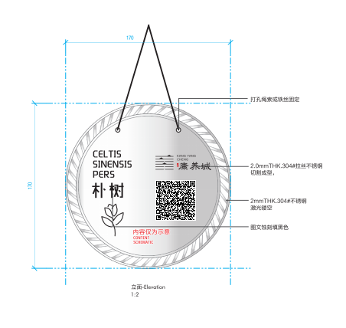 | 170*170*2 | 打孔绳索或铁丝固定 2 mmTHK304#不锈钢切割成型 表面烤漆银色 图文内容UV打印 | 7 | 块 | 35 | 245
楼宇及室内部分标识
7 | BE | 消防疏散图 |  | 450*200*1.5 | 1.5mmTHK.304#不锈钢切割成型 横纹拉丝,镀暗古铜效果(同展示区) 图文蚀刻填色 耐候性密封胶 固定于装饰面 | 24 | 块 | 70 | 1680
8 | BG | 防火门门牌 | 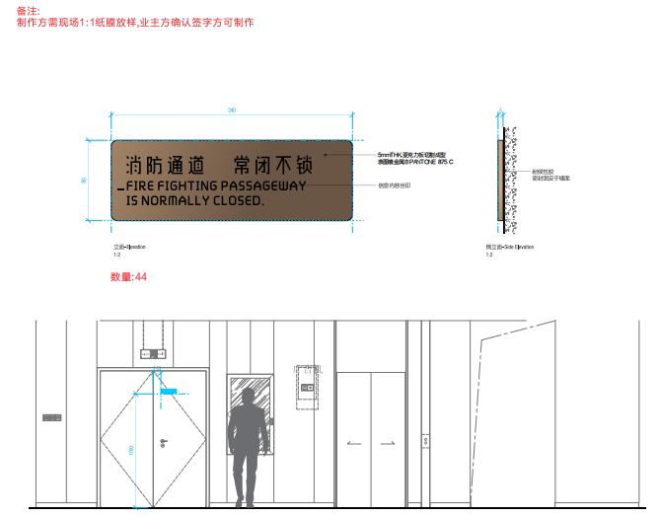 | 240*80*5 | 5mmTHK.亚克力板切割成型 表面喷金属漆PANTONE 875 C 信息内容丝印 耐候胶粘贴安装不可溢胶 | 44 | 块 | 20 | 880
9 | BJ | 玻璃入口门推/拉标识 |  | 100*100*1.5 | 1.5mmTHK.304#不锈钢切割成型 横纹拉丝,镀暗古铜效果(同展示区) 图文蚀刻填色 耐候性密封胶 固定于装饰面（数量为块数） | 52 | 块 | 25 | 1300
10 | BL | 设备间标识 |  | 200*80*5 | 5 mmTHK.亚克力板切割成型 表面喷金属漆PANT○NE875C 内容丝印 耐候胶粘贴安装不可溢胶 | 44 | 块 | 18 | 792
11 | BO | 禁止吸烟标识 |  | 100*100*2 | 2.0 mmTHK.304#拉丝不锈钢 切割成型 信息内容蚀刻填黑色 装饰图案蚀刻不填色 耐候胶粘贴安装 不可溢胶 | 50 | 块 | 20 | 1000
12 | BQ | 洗手间标识 |  | 400*400*50 | 1.5mmTHK.304#不锈钢切割折弯成型， 横纹拉丝，表面氧化着色（同展示区） LOGO蚀刻填色 内凹5mm 5mmTHK.304#不锈钢切割成型， 横纹拉丝，表面镀黑钛效果 | 21 | 块 | 380 | 7980
13 | BR | 男/女/无障碍洗手间标识 |  | 见图纸 | 5mmTHK.304#不锈钢切割成型 表面镀暗古铜效果(同展示区) 耐候胶粘贴安装 不可溢胶 | 22 | 块 | 100 | 2200
14 | BS | 功能间门牌 |  | 200*80*5 | 5mmTHK.亚克力板切割成型 表面喷金属漆PANTONE 875 C 信息内容丝印 耐候胶粘贴安装不可溢胶 | 23 | 块 | 18 | 414
15 | BT | 禁止乘梯标识 |  | 80*20*1.5 | 1.5mmHK.304#不锈钢切割成型 横纹拉丝镀暗古铜效果（同展示区） 图文蚀刻填色 耐候胶粘贴安装不可溢胶 | 28 | 块 | 20 | 560
物业服务中心部分标识
16 | PA | 物业服务中心标识 |  | 450*350*30 | 1.5mmTHK.304#不锈钢切割成型 横纹拉丝,镀暗古铜效果(同展示区) 内容丝网印刷 1.5mmTHK.304#不锈钢激光切割折弯成型 内凹20mm，表面烤漆深灰PANTONE Black 7 C 背面开葫芦口挂墙安装 四边耐候性密封胶固定 不可溢胶 | 1 | 块 | 250 | 250
17 | PB | 物业服务中心索引标识 |  | 2100*100*385 | 10mmTHK.304#不锈钢激光切割焊接成型 表面氟碳烤漆珍珠白 内容镂空，笔画做链接处理 内衬5mmTHK.黑色板 内置LED灯夜晚发光效果 1.5mmTHK.304#不锈钢激光切割折弯焊接成型 表面氟碳烤漆珍珠白 | 1 | 块 | 3500 | 3500
18 | PD | 物业办公室门牌 |  | 220*100*5 | 5mmTHK.亚克力板切割成型 表面喷金属漆PANTONE 875 C 内容丝网印刷 耐候胶粘贴安装 不可溢胶 | 4 | 块 | 20 | 80
不含税合计 |  |  |  |  |  |  |  | / | 37981
备注：表中单价、总价均为税前价格，以上单价包含制作、预埋、安装、运输、维护、管理费及利润等除税金外一切费用。

